実務経験総括表（自動計算）
●青色の部分は数式が入っているので上書きしないでください。 ●計算式の都合上、実務月数が少なく（重複期間があれば多く）計上されている場合があります。 添付の実務経験証明書と照合し判断しますので、誤差がある場合もそのまま提出してください。 ●開始日／終了日は、西暦を使用してください（例）2019/4/1 和暦で入力された場合でも西暦で反映するため、間違いが無いか確認してください。 申込フォームには、このままの形式（エクセル形式）で添付してください。
実務経験証明書を見ながら、ご自身で記入してください
[実務経験] ・ [業務に関する資格]
(黄色の部分に入力してください。)
様式６
 | 実務経験総括表 |  |  |  |  | 相 ・ サ ・ 児
記載日 |  |  |  |  |  | 合計勤務年数（自動計算) |  | 0 | 勤務日数 | 確認
氏名 |  |  |  |  |  | 0年0ヵ月 |  |  | 0
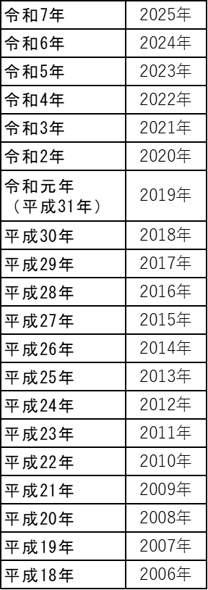
【実務経験】 |  |  |  |  |  | ● 履歴順に記入 ●（例）2019/4/1 の様に西暦で入力してください。
 | 勤務先名称 |  |  |  | 業務内容 | 開始日 | 終了日 | 勤務日数 | 備考欄 |  | 重複
1
2
3
4
5
6
7
8
9
10
11
12
13
14
15

【業務に関する資格】 |  |  |  |  | 受講・配置要件に必要な資格は [別紙]実務要件について を参照 ※3 社会福祉主事任用資格・※4 国家資格 の中にある資格であること
資格取得年月日 |  |  |  |  | 資格名称
1 |  | 年 | 月 | 日
2 |  | 年 | 月 | 日
3 |  | 年 | 月 | 日
4 |  | 年 | 月 | 日
5 |  | 年 | 月 | 日

●資格：児童指導員 の場合は[ 児童指導員 ]と記載してください。
●幼・小～高校教諭の資格は、まとめて１行に教員免許と記載してください（最初に取得された年月日を記載）
●記載した資格は、必ず写しを申込フォームに添付してください。

